상품제안서
[스텐락] 퓨어 직사각 도시락2단 소 (300ml+540ml) | 상품코드: F20131

 |  |  |  |  |  |  | 02-412-0044 | www.easy1.co.kr
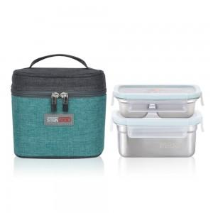

【상세/제작정보】

【인쇄/포장옵션】 | 실크, 레이저 / 진공포장

【공급단가】 | 수량 | 50~ | 100~ | 500~ | 1,000~ | 2,000~
*VAT별도 | 단가 | 22,240원 | 21,420원 | 20,600원 | 19,770원 | 19,280원

【상품 URL】 | https://easy1.co.kr:443/src/goods_detail.php?gdno=20131

